Додаток №1
 |  |  |  |  |  |  |  | Додаток №1 до Запиту №2620 АР
 | Форма цінової пропозиції

(Назва Учасника), надає свою пропозицію щодо участі у місцевій закупівлі шаф для Громадського центру м. Вінниця .
Відомості про підприємство |  |  |  | Повне найменування учасника – суб’єкта господарювання
 |  |  |  | Ідентифікаційний код за ЄДРПОУ або реєстраційний номер облікової картки платника податків
 |  |  |  | Реквізити (адреса - юридична та фактична, телефон, факс, телефон для контактів, e-mail, розрахунковий рахунок)
Відомості про особу (осіб), які уповноважені представляти інтереси Учасника |  |  |  | (Прізвище, ім’я, по батькові, посада, контактний телефон).

Додаткова інформація: 1. ПЕРЕД ПОЧАТКОМ ВИРОБНИЦТВА ПОСТАЧАЛЬНИК САМОСТІЙНО ЗДІЙСНЮЄ КОНТРОЛЬНИЙ ЗАМІР ВКАЗАНИХ У ЗАМОВЛЕННІ РОЗМІРІВ БЕЗПОСЕРЕДНЬО У ПРИМІЩЕННІ, для якого вони виробляються. Доставка здійснюється у приміщення, після закінчення будівельних робіт. Ориєнтовно 01.06.2026 року. Постачальником з моменту виготовлення до моменту монтажу та встановлення гарантується належне зберігання меблів у власних складських, спеціально облаштованих приміщеннях, що забезпечують дотримання вимог до вологості, температурного режиму та безпеки продукції. Гарантія на всі вироби 24 місяці з моменту введення у експлуатацію. Після завершення гарантійного терміну постачальник зобов’язується здійснювати подальший сервісний супровід поставленої продукції на постійній основі протягом усього строку її експлуатації, включаючи: - заміну витратних матеріалів; - підтримання виробу у працездатному стані; - профілактичні огляди та технічну підтримку (за домовленістю із замовником). 2. Вартість пропозиції учасника включає розвантаження, підйом на поверх (сховище, перший, другий), збірка, встановлення відповідно до схем планування (надаються Замовником), прибирання сміття його утилізацію за адресою: м. Вінниця (точна адреса буде надана переможцю закупівлі під час підписання договору). Ліфт відсутній. Всі описи наведені у даній специфікації є прикладами функціональних та якісних характеристик. Виконавець може запропонувати аналоги з характеристиками не нижче наведених. Товари, що поставляються, повинні відповідати вимогам якості. У випадку поламки продукції, у гарантійний період, постачальник здійснює ремонт за власний рахунок. 3. Разом із замовленням надсилаєм проєкт приміщення з візуалізацією замовляємих позицій та розмірами. Учаснику необхідно вказати: модель, торгову марку, виробника та детально зазначати технічні характеристики продукції у відповідності до параметрів та вимог технічного опису даної таблиці та надати фото товару (візуалізацію). Всі документи мають відповідати
№ п/п | Технічні характеристики та опис |  |  |  |  | ОВ | Кількість | Ціна, за одиницю, (з урахуванням всіх податків і зборів) * | Вартість, грн., (з урахуванням всіх податків і зборів) *

 | Запит** |  |  | Пропозиція
 | Назва | Візуалізація | Характеристики | Візуалізація | Пропозиція (вказати модель (торгову марку), виробника, параметри та характеристики продукції, фотографія товару обов'язково) | Запит | Запит
1 | Шафа гардеробна (Ш-1) (400х1200х2400) | 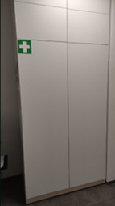 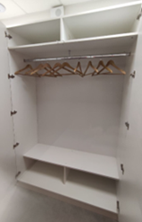 | Розміри: 400*1200*2400 мм Матеріали: ДСП Kronospan. Модифікація: 2 двері. Шафа гардеробна з полкою зверху 250 мм та антресоллю 400 мм. Колір : Білий фасадний. Ручки: інтегровані. |  |  | шт | 4 | 0.00 ₴ | 0.00 ₴
2 | Шафа (Ш-1) (400х1200х2400) |  | Розміри: 400*1200*2400 мм Матеріали: ДСП Kronospan. Модифікація: 2 двері. Шафа гардеробна з полкою зверху 250 мм та антресоллю 400 мм. Колір : Береза полярна. Ручки: інтегровані. |  |  | шт | 1 | 0.00 ₴ | 0.00 ₴
3 | Шафа гардеробна (Ш-2) (600х2800х2400) | 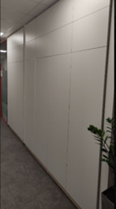 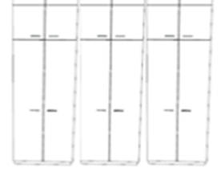 | Розміри: 600х2800х2400 мм Матеріали: ДСП Kronospan. Модифікація: 6 дверей. Шафа гардеробна з полкою зверху 250 мм та антресоллю 400 мм. Колір: Береза полярна. Ручки: інтегровані (на фото приблизна візуалізація). |  |  | шт | 1 | 0.00 ₴ | 0.00 ₴
4 | Шафа (Ш-2) (500х2400х2400) | 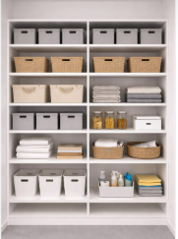 | Розміри: 500х2400х2400 мм Матеріали: ДСП Kronospan. Модифікація: 4 дверей з 4-5 поличками та антресоллю 400 мм. Колір: Білий фасадний. Ручки: інтегровані. |  |  | шт | 1 | 0.00 ₴ | 0.00 ₴
5 | Шафа гардеробна (Ш-2) (500х4000х2400) | 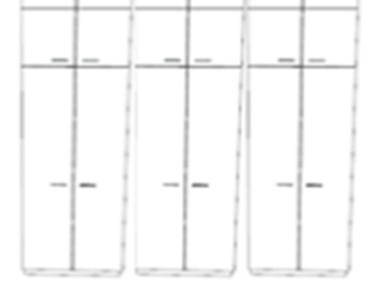 | Розміри: 500х4000х2400 мм Матеріали: ДСП Kronospan. Модифікація: 6 дверей з полкою зверху 250 мм та антресоллю 400 мм. Колір: Білий фасадний. Ручки: інтегровані |  |  | шт | 1 | 0.00 ₴ | 0.00 ₴
6 | Шафа гардеробна (Ш-2) (300х1850х2400) | 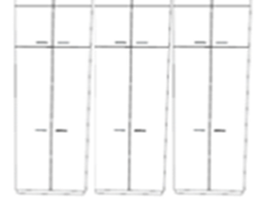 | Розмір: 300х1850х2400 мм Матеріали: ДСП Kronospan. Модифікація: 4 дверей, шафа гардеробна з полкою зверху 250 мм та антресоллю 400 мм. Колір: Береза полярна. Ручки: інтегровані. |  |  | шт | 1 | 0.00 ₴ | 0.00 ₴
7 | Шафа змішана (Ш-3) (600х4400х2400) | 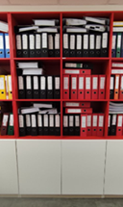 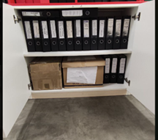 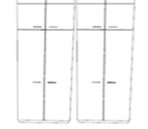 | Розмір: 600х4400х2400 мм Матеріали: ДСП Kronospan. Модифікація: Шафа гардеробна на 4 дверей з полкою зверху 250 мм та антресоллю 400 мм. Шафа з поличками на 2 дверей. Далі простір без дверей, поділений на 4 - 5 полички Колір: Береза полярна. Ручки: інтегровані. |  |  | шт | 1 | 0.00 ₴ | 0.00 ₴
8 | Шафа гардеробна (Ш-4) (500х1200х2400) | 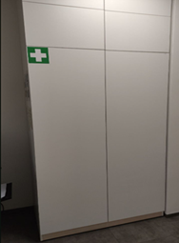 | Розміри: 500х1200х2400 мм Матеріали: ДСП Kronospan. Модифікація: 2 дверей. Шафа гардеробна з полкою зверху 250 мм та антресоллю 400 мм. Колір: Береза полярна. Ручки: інтегровані. |  |  | шт | 1 | 0.00 ₴ | 0.00 ₴
9 | Шафа (Ш-7) (600х2200х2400) | 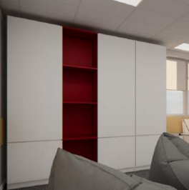 | Розміри: 600х2200х2400 мм Матеріали: ДСП Kronospan. Модифікація: Шафа з 6 полками. 3 двері ( Колір Білий фасадний) + простір без дверей (Колір- червоний чілі). Ручки: інтегровані. |  |  | шт | 1 | 0.00 ₴ | 0.00 ₴
10 | Шафа гардеробна (Ш-8) (300х3000х2400) |  | Розміри: 300х3000х2400 мм Матеріали: ДСП Kronospan. Модифікація:Шафа гардеробна на 4 дверей з полкою зверху 250 мм та антресоллю 400 мм. Шафа на 2 дверей з 4 - 5 поличками та антресоллю 400 мм. Колір: Береза полярна. Ручки: інтегровані. |  |  | шт | 1 | 0.00 ₴ | 0.00 ₴
11 | Шафа над санвузлом (ШВ-1) (160х870х1700) | 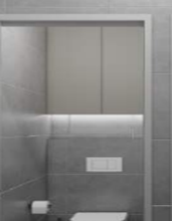 | Розміри: 160х870х1700 мм Матеріали: ДСП Kronospan Колір: Білий фасадний. Модифікація: 2 двері з замком, 1 полиця. Ручки: інтегровані. |  |  | шт | 4 | 0.00 ₴ | 0.00 ₴
12 | Локери (ЛК-1) (300 x 2930 x 2 000) | 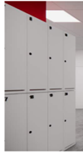 | Розміри: 300 x 2930 x 2 000 мм Матеріали: ДСП Kronospan Колір: Сірий фасадний Модифікація: 20 ячейок з замком для кожної. Ручка: вбудована, або накладна, сумісна з ключовим замком. |  |  | шт | 1 | 0.00 ₴ | 0.00 ₴
13 | Локери (ЛК-1) (300 x 1000 x 2 000) | 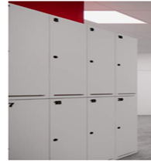 | Розміри: 300 x 1000 x 2 000 мм Матеріали: ДСП Kronospan Колір: Береза полярна Модифікація: 6 ячейок з замком для кожної. В кожній ячейці полка знизу і 2 гачка. Ручка: вбудована, або накладна, сумісна з ключовим замком. |  |  | шт | 3 | 0.00 ₴ | 0.00 ₴
Всього вартість пропозиції грн* |  |  |  |  |  |  |  | 0.00 ₴
* Товариство Червоного Хреста України є громадською неприбутковою організацією і просить надати максимальні знижки на товари, вказані у тендерній пропозиції.
** Закупівля відбувається одним лотом
Примітка: вартість одиниці продукції та загальну вартість пропозиції потрібно заповнювати у гривнях, зазначаючи цифрове значення, яке має не більше двох знаків після коми.

Умови оплати: _________________ (прописати)
Термін доставки з дати підписання договору: _________________ (календарних днів, прописати)
Ми погоджуємось, що всі витрати, пов’язані з доставкою товару, завантажувально-розвантажувальними роботами та збірку меблів, здійснюються за рахунок Постачальника.
Ми ознайомлені та погоджуємося з Умовами типового Договору ТЧХУ (Додаток №2 до Запиту).
Ми погоджуємося з умовами, що Замовник має право розділити дану закупівлю між декількома постачальниками за умови наявності більш вигідних умов на різні позиції.
Ми погоджуємося з умовами, що Замовник має право самостійно змінювати обсяги закупівлі в залежності від наявного фінансування до підписання договору.
Ми погоджуємося з умовами, що Ви можете відхилити нашу чи всі надані пропозиції, та розуміємо, що Ви не обмежені у прийнятті будь-якої іншої пропозиції з більш вигідними для Вас умовами.
Ми погоджуємось зафіксувати цінову пропозицію протягом 90 днів календарних днів з моменту подачі
Подаючи свою пропозицію ми підтверджуємо повну комплектацію та відповідність умовам зазначеним у Оголошенні.
Учасники повинні надсилати тендерні пропозиції з підписом і печаткою

 | Керівник організації/ФОП:____________________________ ( ____________________)
 | МП підпис ПІБ

